CAPA
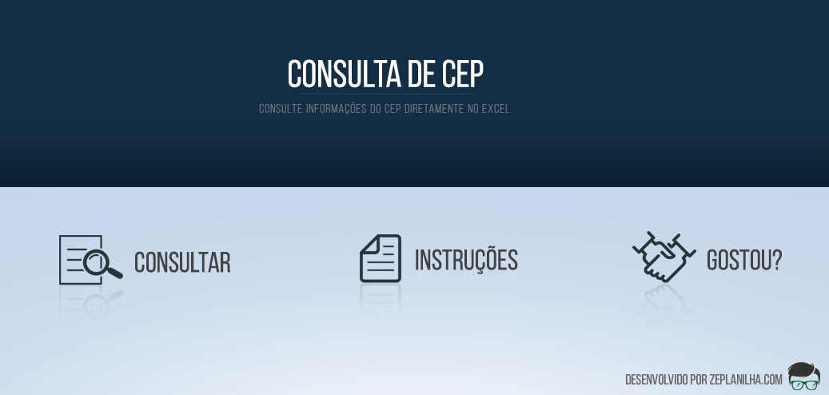

INSTRUÇÕES
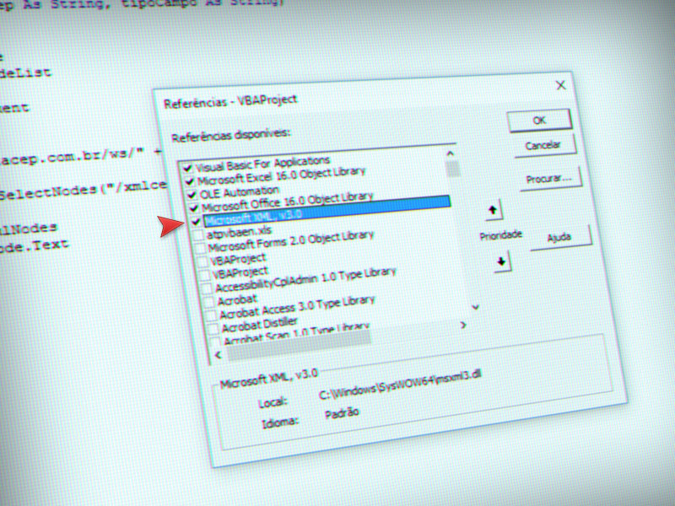
01. | CASO APAREÇA O ALERTA EM AMARELO (VER IMAGEM ABAIXO) NO EXCEL, CLIQUE EM "HABILITAR CONTEÚDO"

02. | NORMALMENTE A BIBLIOTECA DE XML NÃO FICA ATIVA NO EXCEL, ATIVE SEGUINDO OS PASSOS ABAIXO.
02.1 | APERTE ALT + F11 PARA ABRIR O VISUAL BASIC



 |  | +

02.2 | NO MENU, CLIQUE EM FERRAMENTAS E DEPOIS EM REFÊRENCIAS...
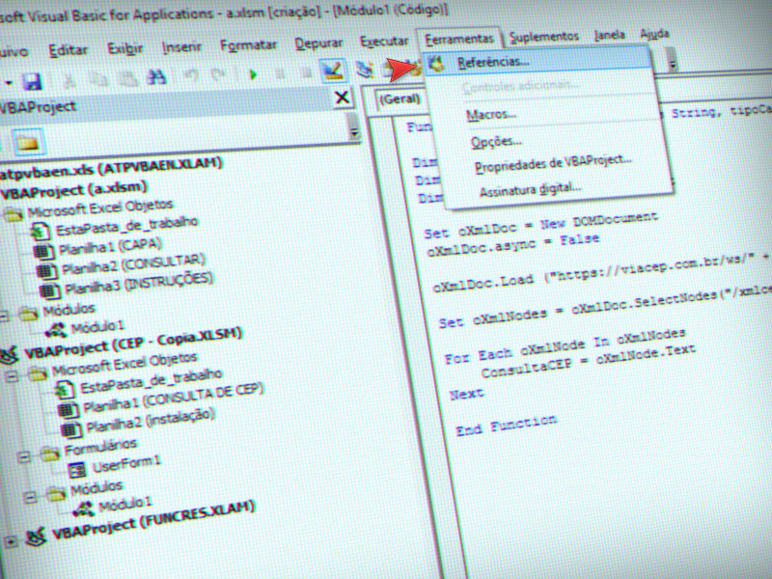

02.2 | ATIVE A BIBLIOTECA MICROSOFT XML. CLIQUE EM OK E FECHE O VISUAL BASIC. SALVE SUA PLANILHA E FECHE O EXCEL. ABRA NOVAMENTE PARA FAZER A CONSULTA DE CEP

